상품제안서
휴대용 미니 알약케이스 | 상품코드: S38349

 |  |  |  |  |  |  | 02-713-8555 | www.synergygift.co.kr
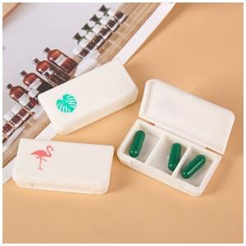

【상세/제작정보】 | <p><span style="font-size: 18.6667px;">※ 운임비 별도 발생 됩니다.</span></p>

【인쇄/포장옵션】 | 실크 / OPP(비닐)

【공급단가】 | 수량 | 100~ | 500~ | 1,000~ | 5,000~ | 10,000~
*VAT별도 | 플라밍고 | 1,890원 | 1,820원 | 1,750원 | 1,680원 | 1,630원
 | 선인장 | 1,890원 | 1,820원 | 1,750원 | 1,680원 | 1,630원
 | 파인애플 | 1,890원 | 1,820원 | 1,750원 | 1,680원 | 1,630원
 | 편지 | 1,890원 | 1,820원 | 1,750원 | 1,680원 | 1,630원

【상품 URL】 | https://www.synergygift.co.kr:443/src/goods_detail.php?gdno=38349

